★提出紙
★この色のセルへ入力してください。
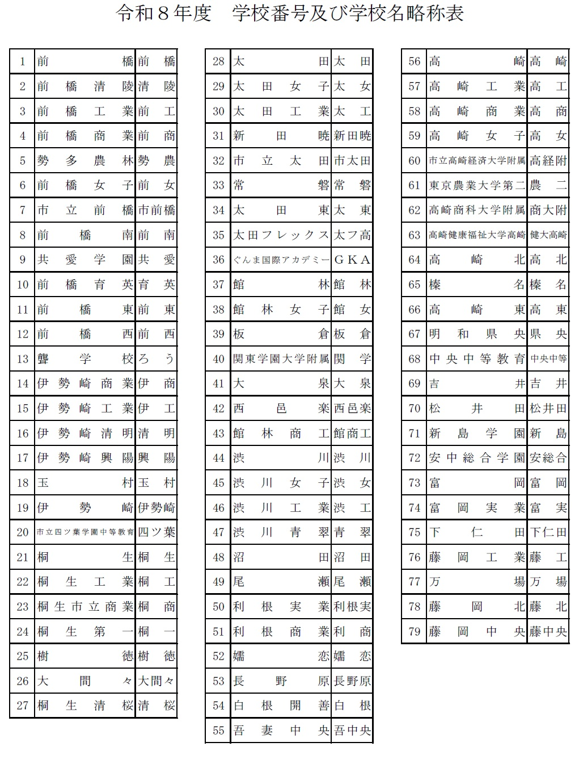
 |  | 大 会 申 込 書 （新人大会）

★名前の６文字ルールをお願いします。
全部で６文字になるように入力してください。
（それより多いときはかまいません）
スペースも全角でお願いします。名前の後ろにスペースが残らないよう気をつけて下さい。
例
１２３４５６
坂本 龍馬
○○○○○○
二字 むすめ
 | （学校対抗戦） |  |  | 男 |  |  |  |  |  |  |  | （学校番号）

学校名 |  |  |  |  |  |  |  |  |  | 引率責任者 |  |  |  |  | 2 | 優勝 |  | ダブルスベスト32 |  |  |  | ここに進行プロからベスト32ペアをコピペする
学校長 |  |  |  |  |  |  |  | 日バ登録番号 |  | 連絡先電話番号 |  |  |  |  | 1 | 準優勝 |  | 後藤 達人 | 後藤 達人 | 村山 蓮 | 後藤 達人・村山 蓮 | 後藤 達人・村山 蓮
監 督 |  |  |  |  |  |  |  |  |  | メールアドレス |  |  |  |  | 3 | 第３位 |  | 村山 蓮 |  |  |  | 千本木 智哉・中山 勇飛
コーチ |  |  |  |  |  |  | 学 年 |  |  | 備考 |  |  |  |  | 異 | 第４位 |  | 千本木 智哉 | 千本木 智哉 | 中山 勇飛 | 千本木 智哉・中山 勇飛 | 萩原 凪・石原 湊
マネージャー |  |  |  |  |  |  |  |  |  |  |  |  |  |  | 教 | ベスト８ |  | 中山 勇飛 |  |  |  | 木戸 愛大・松永 翔
 |  | 主将 |  |  |  |  |  |  |  |  |  |  |  |  | 職 | ベスト16 |  | 萩原 凪 | 萩原 凪 | 石原 湊 | 萩原 凪・石原 湊 | 齋藤 廉・新井 泰成
選 |  | ２ |  |  |  |  |  |  |  |  |  |  |  |  | 外 | ベスト32 |  | 石原 湊 |  |  |  | 織茂 幸之輔・木原 彩人
 |  | ３ |  |  |  |  |  |  |  |  |  |  |  |  |  |  |  | 木戸 愛大 | 木戸 愛大 | 松永 翔 | 木戸 愛大・松永 翔 | 依田 健・矢口 優希
 |  | ４ |  |  |  |  |  |  |  |  |  |  |  |  |  |  |  | 松永 翔 |  |  |  | 久保田 幸希・土屋 航平
 |  | ５ |  |  |  |  |  |  |  |  |  |  |  |  |  |  |  | 齋藤 廉 | 齋藤 廉 | 新井 泰成 | 齋藤 廉・新井 泰成 | 新井 夕凱・上島 隼矢
手 |  | ６ |  |  |  |  |  |  |  |  |  |  |  |  |  |  |  | 新井 泰成 |  |  |  | 津久井 優太・髙野 駿
 |  | ７ |  |  |  |  |  |  |  |  |  |  |  |  |  |  |  | 織茂 幸之輔 | 織茂 幸之輔 | 木原 彩人 | 織茂 幸之輔・木原 彩人 | 高岡 利駆・鈴木 智也
 |  |  |  |  |  |  |  |  |  |  |  |  |  |  |  |  |  | 木原 彩人 |  |  |  | 赤石 健太・松澤 和聖
 |  |  | ※今年度は登録監督、コーチ、選手以外は入場できません。なお、学校対抗戦のベンチは設置しません。 試合を行う選手以外は、観客席からの応援となります。 |  |  |  |  |  |  |  |  |  |  |  |  |  |  | 依田 健 | 依田 健 | 矢口 優希 | 依田 健・矢口 優希 | 新井 佑翼・齊藤 聖矢
 |  |  |  |  |  |  |  |  |  |  |  |  |  |  |  |  |  | 矢口 優希 |  |  |  | 田中 馨一・竹澤 有吏
 | （個人戦） |  |  |  |  |  |  |  |  |  |  |  |  |  |  |  |  | 久保田 幸希 | 久保田 幸希 | 土屋 航平 | 久保田 幸希・土屋 航平 | 山田 凛久・大塚 蒼馬
 |  |  |  |  |  |  |  |  |  |  |  |  |  |  |  |  |  | 土屋 航平 |  |  |  | 太田 唯貴・恩田 琉我
ダブルス |  |  |  |  |  | シ ン グ ル ス |  |  |  |  | シ ン グ ル ス （ １ 年 ） |  |  |  |  |  |  | 新井 夕凱 | 新井 夕凱 | 上島 隼矢 | 新井 夕凱・上島 隼矢 | 金田 凌也・吉澤 亮我
ﾗﾝｸ |  | 選 手 名 |  | 登録番号 | 学年 | ﾗﾝｸ | 選 手 名 | 登録番号 | 学年 |  | ﾗﾝｸ | 選 手 名 | 登録番号 | 学年 |  |  |  | 上島 隼矢 |  |  |  | 五十木 輝・片山 二胡
１ |  |  |  |  |  | １ |  |  |  |  | 1 |  |  |  |  |  |  | 津久井 優太 | 津久井 優太 | 髙野 駿 | 津久井 優太・髙野 駿 | 二渡 順平・亀田 礼虎
 |  |  |  |  |  | ２ |  |  |  |  | 2 |  |  |  |  |  |  | 髙野 駿 |  |  |  | 髙野 優樹・廣橋 慶悟
２ |  |  |  |  |  | ３ |  |  |  |  | 3 |  |  |  |  |  |  | 高岡 利駆 | 高岡 利駆 | 鈴木 智也 | 高岡 利駆・鈴木 智也 | 光山 虎汰郎・石川 将丞
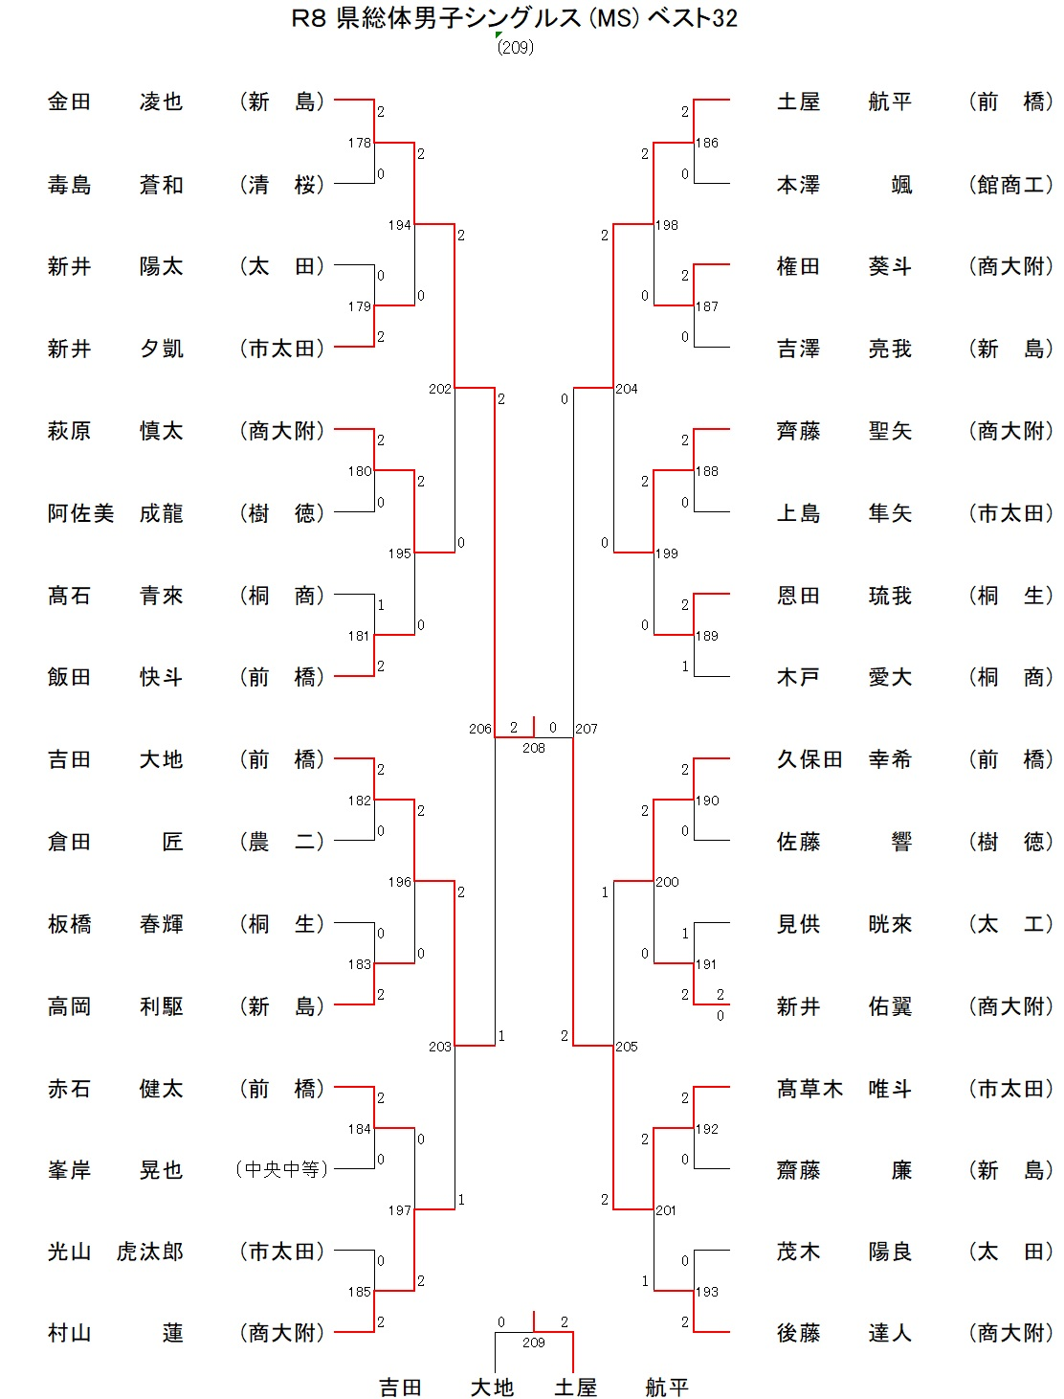
 |  |  |  |  |  | ４ |  |  |  |  | 4 |  |  |  |  |  | ここに進行プロからベスト32ペアをコピペする | 鈴木 智也 |  |  |  | 新井 陽太・茂木 陽良
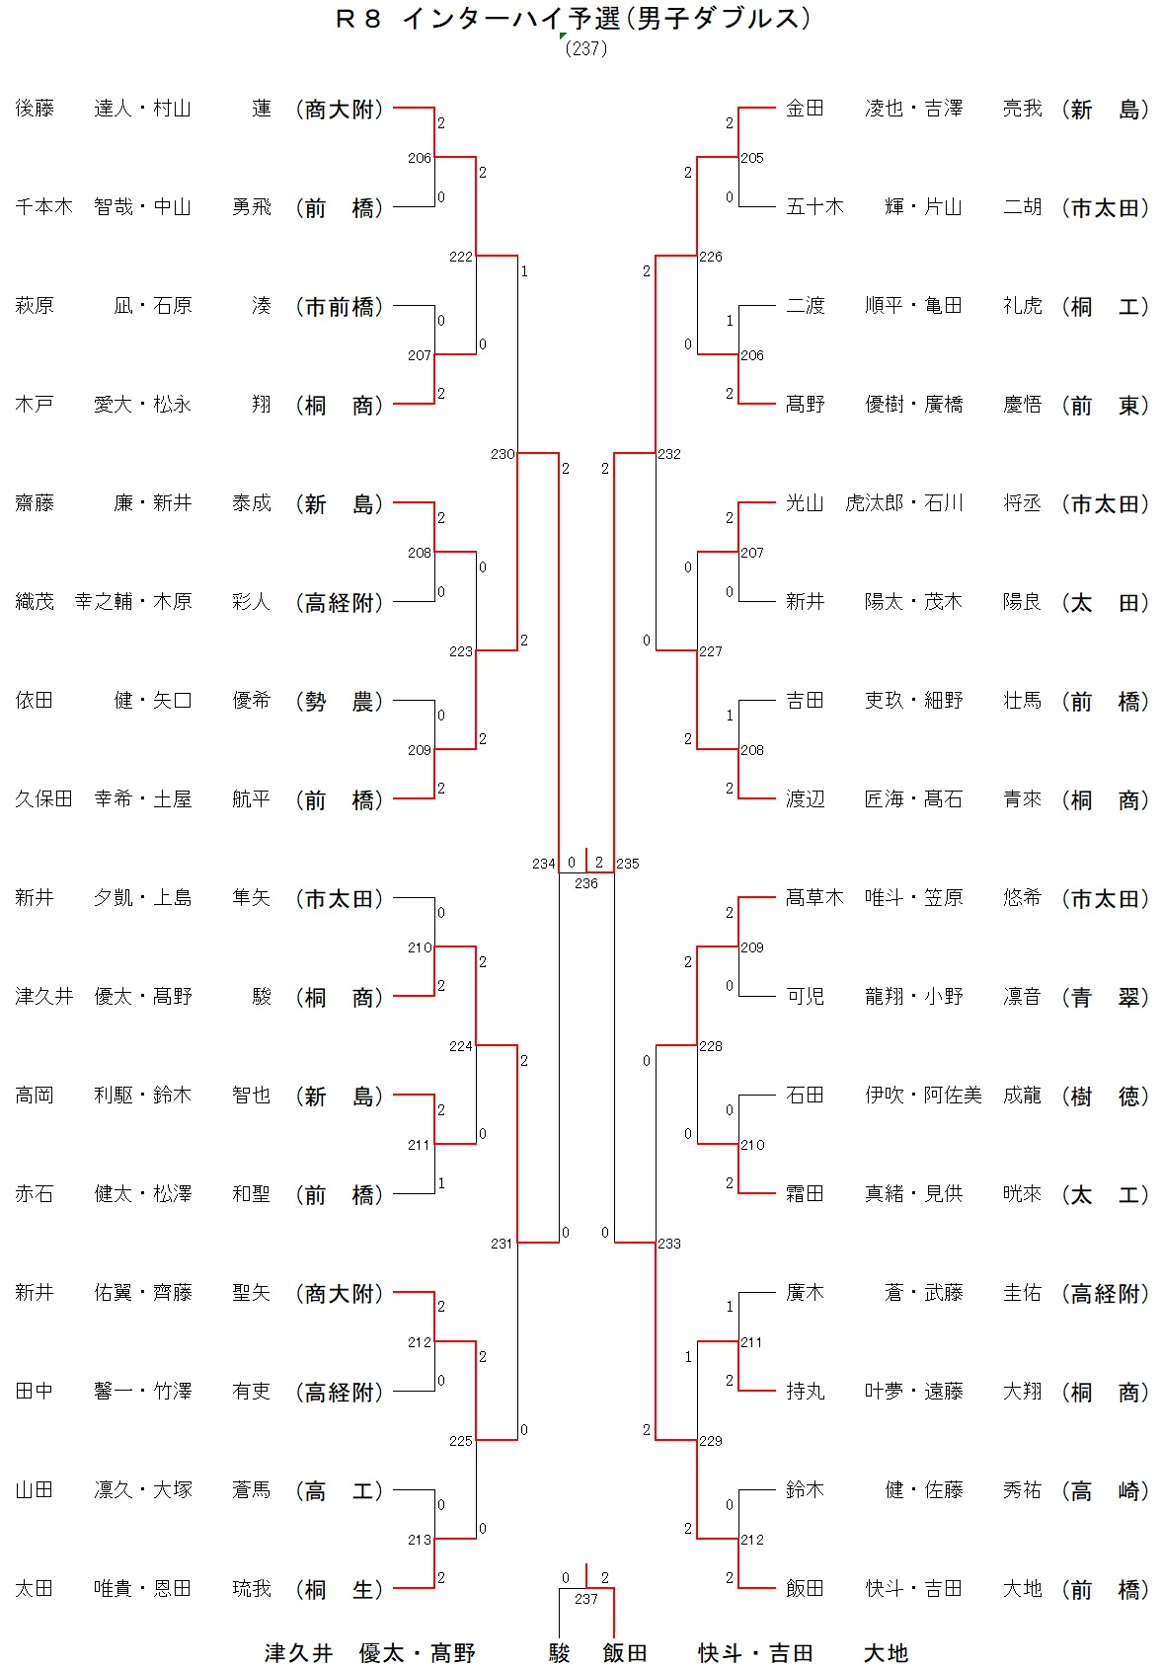
３ |  |  |  |  |  | ５ |  |  |  |  |  |  |  |  |  |  | シングルスベスト32 | 赤石 健太 | 赤石 健太 | 松澤 和聖 | 赤石 健太・松澤 和聖 | 吉田 吏玖・細野 壮馬
「シングルス（１年）」と「シングルス」の２重エントリーはできません。
※要項をよくご確認ください。
 |  |  |  |  |  | ６ |  |  |  |  |  |  |  |  |  |  | 金田 凌也 | 松澤 和聖 |  |  |  | 渡辺 匠海・髙石 青來
４ |  |  |  |  |  | ７ |  |  |  |  |  |  |  |  |  |  | 毒島 蒼和 | 新井 佑翼 | 新井 佑翼 | 齊藤 聖矢 | 新井 佑翼・齊藤 聖矢 | 髙草木 唯斗・笠原 悠希
 |  |  |  |  |  | 8 |  |  |  |  |  |  |  |  |  |  | 新井 陽太 | 齊藤 聖矢 |  |  |  | 可児 龍翔・小野 凛音
５ |  |  |  |  |  | 9 |  |  |  |  |  |  |  |  |  |  | 新井 夕凱 | 田中 馨一 | 田中 馨一 | 竹澤 有吏 | 田中 馨一・竹澤 有吏 | 石田 伊吹・阿佐美 成龍
 |  |  |  |  |  |  |  |  |  |  |  |  |  |  |  |  | 萩原 慎太 | 竹澤 有吏 |  |  |  | 霜田 真緒・見供 晄來
シングルスの追加枠は、今年度高校総体シングルスにおいて「ベスト３２に入った１．２年生」（個人が獲得した「権利」）として考えてください。
※３年生がベスト３２以上に入っても個人の獲得した権利は増えません。
６ |  |  |  |  |  |  |  |  |  |  |  |  |  |  |  |  | 阿佐美 成龍 | 山田 凛久 | 山田 凛久 | 大塚 蒼馬 | 山田 凛久・大塚 蒼馬 | 廣木 蒼・武藤 圭佑
 |  |  |  |  |  |  |  |  |  |  |  |  |  |  |  |  | 髙石 青來 | 大塚 蒼馬 |  |  |  | 持丸 叶夢・遠藤 大翔
７ |  |  |  |  |  |  |  |  |  |  |  |  |  |  |  |  | 飯田 快斗 | 太田 唯貴 | 太田 唯貴 | 恩田 琉我 | 太田 唯貴・恩田 琉我 | 鈴木 健・佐藤 秀祐
 |  |  |  |  |  |  |  |  |  |  |  |  |  |  |  |  | 吉田 大地 | 恩田 琉我 |  |  |  | 飯田 快斗・吉田 大地
エントリーする 場合は必ず
転記して下さい。
８ |  |  |  |  |  | 今 年 度 インハイ予選シングルス ベスト 32 以上 |  |  |  |  |  |  |  |  |  |  | 倉田 匠 | 金田 凌也 | 金田 凌也 | 吉澤 亮我 | 金田 凌也・吉澤 亮我
 |  |  |  |  |  | シ ン グ ル ス |  |  |  |  |  |  |  |  |  |  | 板橋 春輝 | 吉澤 亮我
９ |  |  |  |  |  |  | 選 手 名 | 登録番号 | 学年 | 総体成績 |  |  |  |  |  |  | 高岡 利駆 | 五十木 輝 | 五十木 輝 | 片山 二胡 | 五十木 輝・片山 二胡
 |  |  |  |  |  |  |  |  |  |  |  |  |  |  |  |  | 赤石 健太 | 片山 二胡
１０ |  |  |  |  |  |  |  |  |  |  |  |  |  |  |  |  | 峯岸 晃也 | 二渡 順平 | 二渡 順平 | 亀田 礼虎 | 二渡 順平・亀田 礼虎
 |  |  |  |  |  |  |  |  |  |  |  |  |  |  |  |  | 光山 虎汰郎 | 亀田 礼虎
 |  |  |  |  |  |  |  |  |  |  |  |  |  |  |  |  | 村山 蓮 | 髙野 優樹 | 髙野 優樹 | 廣橋 慶悟 | 髙野 優樹・廣橋 慶悟
ダブルスの追加枠は、今年度インハイ予選ダブルスにおいて「１．２年生を含むペアで、ベスト３２に入った組数」（学校が獲得した「枠」）として考えて下さい。
※３年生同士のペアがベスト３２
以上に入っても学校枠は増え
ません。
競技成績入力欄
シングルス：１・２年生でインターハイ予選ベスト32に入った生徒を記入
ダブルス：１・２年生を含むペアでインターハイ予選ベスト32に入った生徒を記入
（3年生と組んでいたのならば3年生も）
(今回組み替えるとしても競技成績入力欄にはインターハイ予選の結果をそのまま記入)
 |  |  |  |  |  |  |  |  |  |  |  |  |  |  |  |  | 土屋 航平 | 廣橋 慶悟
 |  |  |  |  |  | 今 年 度 インハイ予選ダブルスベスト 32 以上 |  |  |  |  |  |  |  |  |  |  | 本澤 颯 | 光山 虎汰郎 | 光山 虎汰郎 | 石川 将丞 | 光山 虎汰郎・石川 将丞
 |  |  |  |  |  | ダ ブ ル ス |  |  |  |  |  |  |  |  |  |  | 権田 葵斗 | 石川 将丞
 |  |  |  |  |  |  | 選 手 名 | 登録番号 | 学年 | インハイ予選成績 |  |  |  |  |  |  | 吉澤 亮我 | 新井 陽太 | 新井 陽太 | 茂木 陽良 | 新井 陽太・茂木 陽良
 |  |  |  |  |  |  |  |  |  |  |  |  |  |  |  |  | 齊藤 聖矢 | 茂木 陽良
 |  |  |  |  |  |  |  |  |  |  |  |  |  |  |  |  | 上島 隼矢 | 吉田 吏玖 | 吉田 吏玖 | 細野 壮馬 | 吉田 吏玖・細野 壮馬
 |  |  |  |  |  |  |  |  |  |  |  |  |  |  |  |  | 恩田 琉我 | 細野 壮馬
 |  |  |  |  |  |  |  |  |  |  |  |  |  |  |  |  | 木戸 愛大 | 渡辺 匠海 | 渡辺 匠海 | 髙石 青來 | 渡辺 匠海・髙石 青來
エントリーする場合は必ず転記して下さい。
 |  |  |  |  |  |  |  |  |  |  |  |  |  |  |  |  | 久保田 幸希 | 髙石 青來
 |  |  |  |  |  |  |  |  |  |  |  |  |  |  |  |  | 佐藤 響 | 髙草木 唯斗 | 髙草木 唯斗 | 笠原 悠希 | 髙草木 唯斗・笠原 悠希
 |  |  |  |  |  |  |  |  |  |  |  |  |  |  |  |  | 見供 晄來 | 笠原 悠希
 |  |  |  |  |  |  |  |  |  |  |  |  |  |  |  |  | 新井 佑翼 | 可児 龍翔 | 可児 龍翔 | 小野 凛音 | 可児 龍翔・小野 凛音
 |  |  |  |  |  |  |  |  |  |  |  |  |  |  |  |  | 髙草木 唯斗 | 小野 凛音
 |  |  |  |  |  |  |  |  |  |  |  |  |  |  |  |  | 齋藤 廉 | 石田 伊吹 | 石田 伊吹 | 阿佐美 成龍 | 石田 伊吹・阿佐美 成龍
 |  |  |  |  |  |  |  |  |  |  |  |  |  |  |  |  | 茂木 陽良 | 阿佐美 成龍
 |  |  |  |  |  |  |  |  |  |  |  |  |  |  |  |  | 後藤 達人 | 霜田 真緒 | 霜田 真緒 | 見供 晄來 | 霜田 真緒・見供 晄來
 |  |  |  |  |  |  |  |  |  |  |  |  |  |  |  |  |  | 見供 晄來
 |  |  |  |  |  |  |  |  |  |  |  |  |  |  |  |  |  | 廣木 蒼 | 廣木 蒼 | 武藤 圭佑 | 廣木 蒼・武藤 圭佑
 |  |  |  |  |  |  |  |  |  |  |  |  |  |  |  |  |  | 武藤 圭佑
 |  |  |  |  |  |  |  |  |  |  |  |  |  |  |  |  |  | 持丸 叶夢 | 持丸 叶夢 | 遠藤 大翔 | 持丸 叶夢・遠藤 大翔
 |  |  |  |  |  |  |  |  |  |  |  |  |  |  |  |  |  | 遠藤 大翔
 |  |  |  |  |  |  |  |  |  |  |  |  |  |  |  |  |  | 鈴木 健 | 鈴木 健 | 佐藤 秀祐 | 鈴木 健・佐藤 秀祐
 |  |  |  |  |  |  |  |  |  |  |  |  |  |  |  |  |  | 佐藤 秀祐
 |  |  |  |  |  |  |  |  |  |  |  |  |  |  |  |  |  | 飯田 快斗 | 飯田 快斗 | 吉田 大地 | 飯田 快斗・吉田 大地
 |  |  |  |  |  |  |  |  |  |  |  |  |  |  |  |  |  | 吉田 大地

